상품제안서
제로마크 프리즈 넥쿨러 | 상품코드: S47125

 |  |  |  |  |  |  | 02-713-8555 | www.synergygift.co.kr
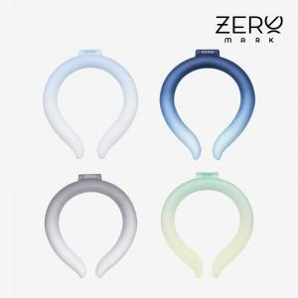

【상세/제작정보】 | <p><span style="font-size: 18pt;">***실크인쇄 시 파란색으로만 가능합니다***</span></p><p>&nbsp;</p>

【인쇄/포장옵션】 | 실크, DTF필름전사 / 포장지포장

【공급단가】 | 수량 | 50~ | 100~ | 300~ | 1,000~ | 3,000~
*VAT별도 | 단가 | 6,150원 | 5,780원 | 5,490원 | 5,350원 | 5,260원

【상품 URL】 | https://www.synergygift.co.kr:443/src/goods_detail.php?gdno=47125

